关系图
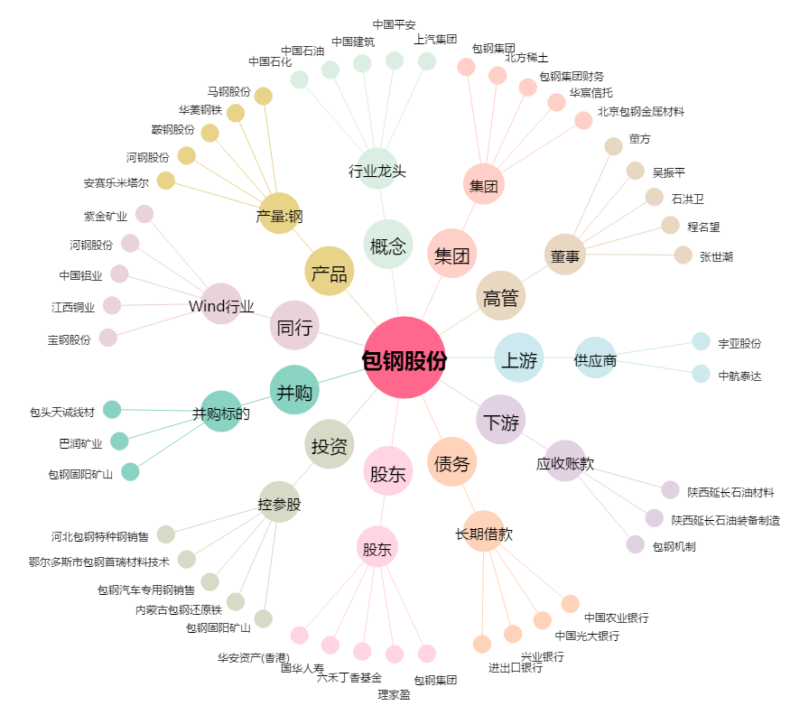
包钢股份[600010.SH] - 关系概览图

